상품제안서
브리츠 Realfit5 오픈형 블루투스이어폰 V5.4 | 상품코드: S38832

 |  |  |  |  |  |  | 02-713-8555 | www.synergygift.co.kr
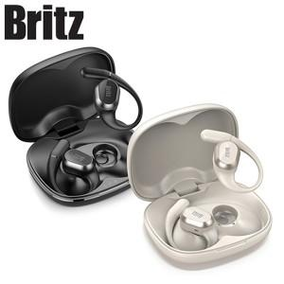

【상세/제작정보】

【인쇄/포장옵션】 | 레이저 / 포장지포장

【공급단가】 | 수량 | 30~ | 100~ | 300~ | 500~ | 1,000~
*VAT별도 | 단가 | 42,500원 | 41,820원 | 40,800원 | 39,780원 | 39,100원

【상품 URL】 | https://www.synergygift.co.kr:443/src/goods_detail.php?gdno=38832

